Sheet1
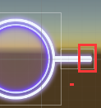
 |  | 轨道左右顶点 对应切图: op_area_wutai_02_moren_left op_area_wutai_02_moren_right

 |  |  |  | 点击球的连线 op_area_wutai_02_moren_line

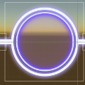
 |  | 点击球 op_area_wutai_02_moren_circle

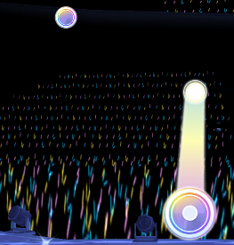
2.音符区 Breve Macron

 | 短音符 Assets\resources\Art\Note\mode_idol\Breve\Breve Flew.mat Assets\resources\Art\Note\mode_idol\textures\short_note_wutai_02_moren.png


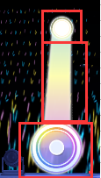
 |  | 长音符后面的球 Assets\resources\Art\Note\mode_idol\Macron\Macron Move End.mat Assets\resources\Art\Note\mode_idol\textures\back_diquan.png

 |  | 长音符条带 (边)Assets\resources\Art\Note\mode_idol\Macron\Macron Halo.mat Assets\resources\Art\Note\mode_idol\textures\TIAODAI2.png (彩色条)Assets\resources\Art\Note\mode_idol\Macron\Macron Ribbon.mat Assets\resources\Art\Note\mode_idol\textures\tiaodai.png |  |  | 只需要一条就行

 |  | 长音符前面的球 Assets\resources\Art\Note\mode_idol\Macron\Macron Move.mat Assets\resources\Art\Note\mode_idol\textures\long_note_wutai_02_moren.png

 |  |  | 短音符连线 note_line_wutai_02_more

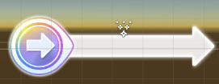
 |  | 滑动音符 Assets\resources\Art\Note\mode_idol\Slip\Slip Flew.mat Assets\resources\Art\Note\mode_idol\textures\slip_note_wutai_02_moren.png

 |  | 滑动箭头 Assets\resources\Art\Note\mode_idol\Slip\Slip Ribbon.mat Assets\resources\Art\Note\mode_idol\textures\back_huadong.png

3.Combo区

